Feuil1
POUR LA COOP DE BALE-SELECTION APRES VOTRE DEGUSTATION DU 03 JANVIER 2017

DOMAINE A.F GROS
LA GARELLE - 5 GRANDE RUE
F - 21630 POMMARD / France
TEL 00.33.3.80.22.61.85 / Fax 00.33.3.80.24.03.16 /www.af-gros.com

APPELLATIONS EN OFFRE MILLESIME 2016 | TARIF UNITAIRE HT/Bt /EUROS

Vosne Romanée Aux Réas | 30 |  | 240 | 7200
 |  |  |  | 0
Vosne Romanée Clos de la Fontaine | 30 |  | 240 | 7200
 |  |  |  | 0
Chambolle Musigny | 31 |  |  | 0
 |  |  |  | 0
Beaune 1er cru les Boucherottes | 26 |  | 180 | 4680
 |  |  |  | 0
Savigny Les Beaune 1er cru le Clos des Guettes | 22 |  | 180 | 3960
 |  |  |  | 0
Pommard 1er cru les Pezerolles | 40 |  | 180 | 7200
Pommard 1er cru les CHANLINS | 40 |  | 180 | 7200
 |  |  |  | 0
Echezeaux Grand Cru | 115 | MAX 84 BT | 84 | 9660
 |  |  |  | 0
Richebourg Grand Cru | 235 |  | 180 | 42300
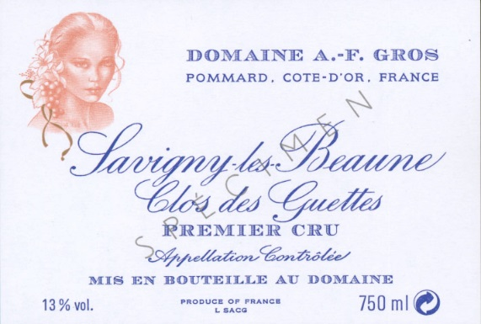
 |  |  |  | 89400

FRANCOIS PARENT
LA GARELLE - 5 GRANDE RUE
F - 21630 POMMARD / France
TEL 00.33.3.80.22.61.85 / Fax 00.33.3.80.24.03.16 /www.parent-pommard.com

APPELLATIONS EN OFFRE MILLESIME 2016 | TARIF UNITAIRE HT/Bt /EUROS

GEVREY CHAMBERTIN | 28
Corton Blanc Grand Cru | 85 | MAX 60 BT
MOREY ST DENIS | 26

